Z-escores
Z-escores
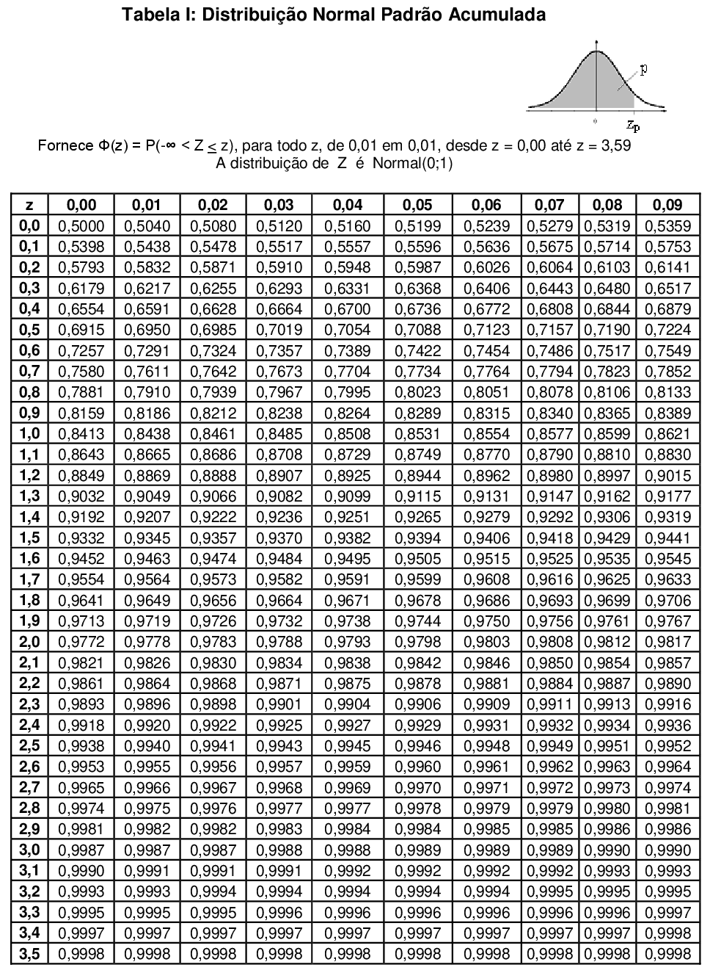

$$z=\frac{Valor−média}{Desvio padrão}$$

Exemplo
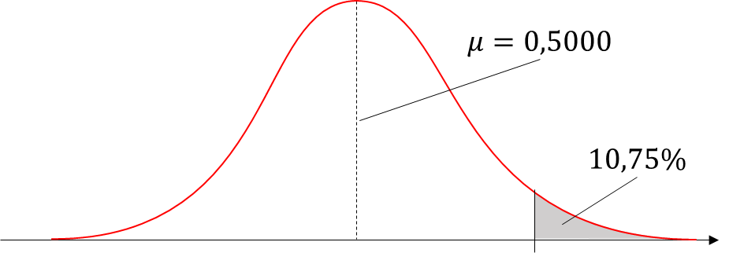
Distribuições normais: encontrando valores

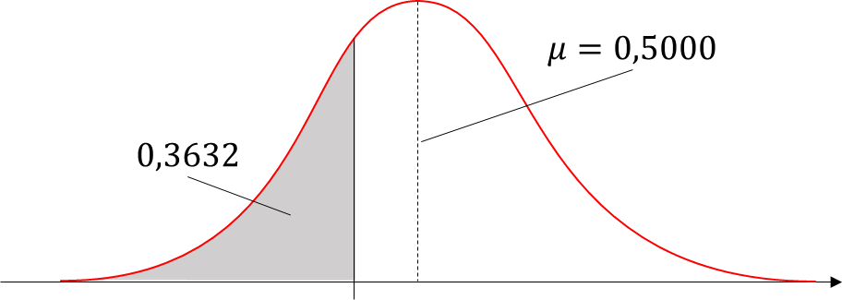
Exemplo
1. | Encontre o z-escore que corresponda à área acumulada de 0,3632.

2. | Encontre o z-escore que tenha 10,75% da área de distribuição à sua direita.

 | Solução:

 |  | Ex.1 | Ex.2
 | Complementar: | 0.6368 | 0.8925
 | Tabela: | -0.3500 | 1.2400
 | Excel: | -0.3499 | 1.2399

